销售趋势
返回目录

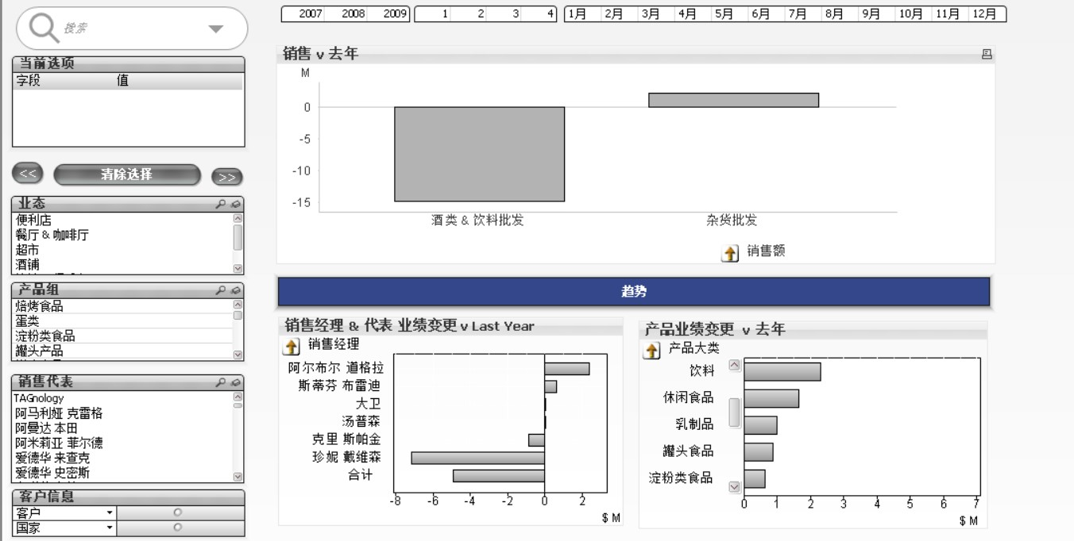
2

1

3

 | 1-筛选器
 | 编号 | 控件名称 | 控件类型 | 包含字段 | 说明 | 排序方式 | 操作
 | 1 |  | 搜索对象 | ALL | 筛选图标中的呈现结果 | "A"->>"Z"
 | 2 | 当前选项 | 当前选择框 | ALL | 显示被标记中的字段和值
 | 3 | << | 按钮 |  | 返回上一级 |  | 执行宏：back
 | 4 | 清除选择 | 按钮 |  | 清除当前页面中的所有标记 |  | 清除全部
 | 5 | >> | 按钮 |  |  |  | 转接
 | 6 | 业态 | 列表框 | SegmentDesc | 筛选图标中的呈现结果 | "A"->>"Z" and 自动升序
 | 7 | 产品组 | 列表框 | Product Group Desc | 筛选图标中的呈现结果 | "A"->>"Z" and 自动升序
 | 8 | 销售代表 | 列表框 | Sales Rep Name | 筛选图标中的呈现结果 | "A"->>"Z" and 自动升序
 | 9 | 客户信息 | 多选框 | Customer; Country | 标签：客户，国家；筛选图标中的呈现结果 | Customer :自动升序；数值升序；文本“A-->Z“;Country:自动升序；文本"A-->Z" |  | |

 | 2-筛选器
 | 编号 | 控件名称 | 控件类型 | 包含字段 | 说明 | 排序方式 | 操作
 | 1 |  | 列表框 | YearKey | 通过年份筛选 | 状态：自动升序；数值：自动降序
 | 2 |  | 列表框 | Fiscal Quarter | 通过季度筛选 | 状态：自动升序；数值：自动降序
 | 3 |  | 列表框 | FiscalMonth | 通过月份筛选 | 状态：自动升序；数值：自动降序

 | 3-图表部分
 | 编号 | 控件名称 | 控件类型 | 包含字段 | 说明 | 排序方式 | 维度限制 | 表达式 | 维度 | 轴
 | 1 | 销售 v 去年图标属性 | 柱状图 | Segment;Customer;Sales2009;Sales2008 | 通过维度：Segment-Cust和去年对比不同产品的销售情况 | 销售额：Y轴坐标升序 | Segment-Cust 最大可见数：5 | Actual：Sum(Sales2009)-Sum(Sales2008)；Budget：Sum([Budget Amount])/1000；LY：Sum({$<YearKey={$(=Max(YearKey1)-1)}>} [Sales Amount]/1000 )； | 钻取组Segment-Cust:Segment;Customer | Actual;Budget;LY
 | 2 | 趋势 | 文本对象
 | 3 | 销售经理 & 代表 业绩变更 v Last Year' | 柱状图 | SalesMargin2009;SalesMargin2008;ZoneMgrName;Sales Rep Name |  | Zone Rep:Y轴坐标降序 | Zone Rep 最大可见数：10 | Measure:Sum([SalesMargin2009])-Sum(SalesMargin2008) | 钻取组：ZoneMgrName;Sales Rep Name | Measure
 | 4 | '产品业绩变更 v 去年' | 柱状图 |  |  |  |  | Measure:If(Measure='Margin',Sum([SalesMargin2007])-Sum(SalesMargin2006),Sum(Sales2007)-Sum(Sales2006)) |  | Measure
DataSource1

